C60资源划分
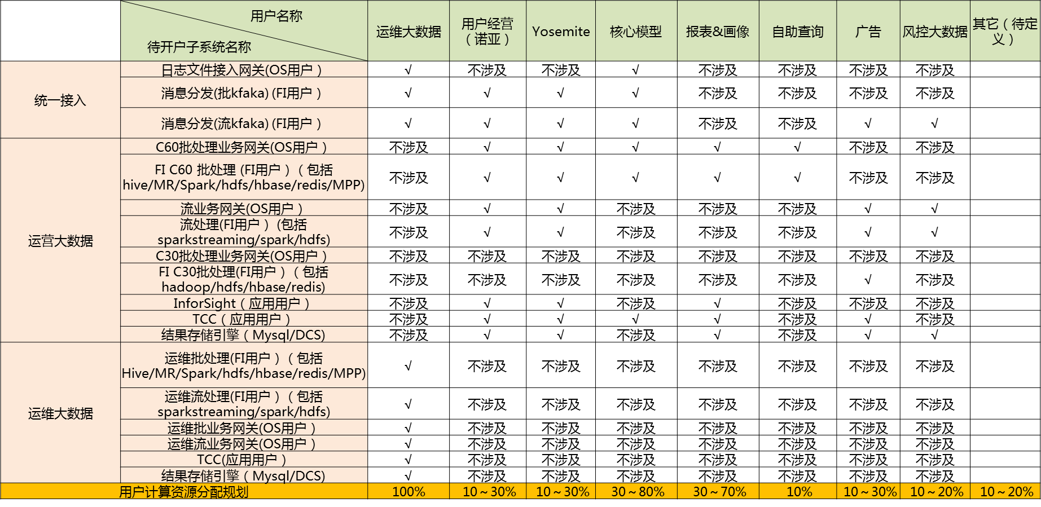

运营大数据C60 批
 |  | OS | FI User | 租户名 | 资源规划
 | 用户经营 (应用市场) | apppromote | apppromote | tenant_appmarket_le | 10%-50% | C60批网关机
 | yosemite | yosemite,persona, personac60 | yosemite | tenant_yosemite_leaf | 10%-50% | 10.71.34.11
 | 风控 | examiner | examiner | tenant_examiner_leaf | 10%-11% | 10.71.34.12(不要在该机器上添加用户)
 | default |  |  |  | 5%-15%
 | 核心模型(含MR) | EUI- | coremodel | tenant_coremodel_le | 5%-80%

Dataone
用户权限：操作系统用户与FI租户一一对应配置权限资源。存储：每个用户配置一个可写目录（目录大小可配置），其他目录只读；计算：每个用户一个执行队列，队列咨询使用完不可抢占其他队列及集群资源。
ADS用户 | 开发团队/角色 | 脚本目录 | HDFS目录 | 执行队列 | 备注
AdsReport | 报表 | /MFS/Dataone/BICommon/ExecuteShell/config/AdsReport | /AppData/BIProd/ADS/Report | ADS_REPORT
AdsPersona | 画像 | /MFS/Dataone/BICommon/ExecuteShell/config/AdsPersona | /AppData/BIProd/ADS/Persona | ADS_PERSONA
AdsRcm | 推荐 | /MFS/Dataone/BICommon/ExecuteShell/config/AdsRcm | /AppData/BIProd/ADS/Rcm | ADS_RCM
AdsHa | HA | /MFS/Dataone/BICommon/ExecuteShell/config/AdsHa | /AppData/BIProd/ADS/Ha | ADS_HA
AdsCommon | 公共 | /MFS/Dataone/BICommon/ExecuteShell/config/AdsCommon | /AppData/BIProd/ADS/Common | ADS_COMMON
AdsWlan | 天际通 | /MFS/Dataone/BICommon/ExecuteShell/config/AdsWlan | /AppData/BIProd/ADS/Wlan | ADS_WLAN
AdsMBB | MBB&家庭 | /MFS/Dataone/BICommon/ExecuteShell/config/AdsMBB | /AppData/BIProd/ADS/MBB | ADS_MBB
CDM | 模型 | /MFS/Dataone/BICommon/ExecuteShell/config/CDM | /AppData/BIProd/DWD/主题域 | CDM
 |  |  | /AppData/BIProd/DWS/主题域
ODS | 入库 |  | /AppData/BIProd/ODS | ODS | 因兼容C30需要暂继承C30原用户及权限

